Лист1
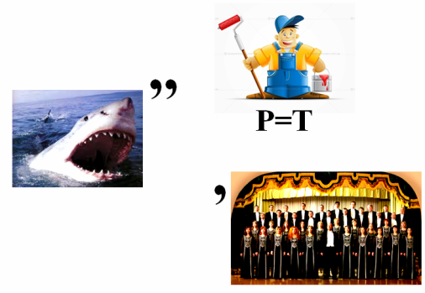
Разгадай ребус

Запиши відповідь:

 | ?

